(1)
初期状態

 | 同一フォルダに以下のファイル／フォルダがあれば良い。

 |  | 願書受付簡易ツール.xlsm
 |  | data.mdb

 |  | * ログ出力フォルダは、必要に応じて（1階層までなら）作成される

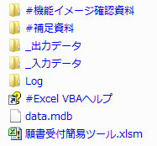

[data.mdb]の初期化

 | IDEを起動し、[F5]を押下すると初期化できるようにしてある

 | マクロの実行

 | マクロ選択ダイアログ
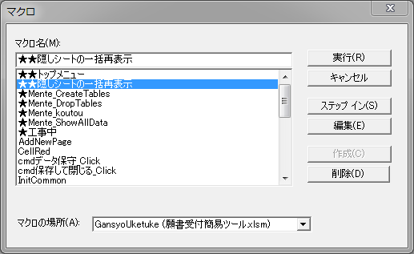

 | ★Mente_DropTables
 |  | ２つあるテーブルをmdbから削除する
 | ★Mente_CreateTables
 |  | ２つあるテーブルをmdb上に新規作成する

[eof]

